CPs
Nota colores | Login | (No se llego a desarrollar las validaciones, así que solo hice el CP del logueo exitoso.)
 | Primer apartado | Primer Apartado / Ayuda
 | Segundo apartado | Segundo Apartado / Ayuda
 | Tercer apartado | Tercer Apartado / Modal Agregar Persona Nueva
 | Funcionalidades generales
Nota imágenes | Se pueden ver las imágenes más grande y sin perder la calidad si se agranda el documento.
PLANTILLA CASOS DE PRUEBA - Marina

Funcionalidad: |  | Gestor de Actas (ARIEL) |  |  |  | Producto: | ASP.NET MVC

Usuario: | PLANTILLA CASOS DE PRUEBA - Marina |  |  | Browser: | Firefox 85.0
Fecha de Backup de la base: | 05.02.2020 |  |  |  | Google Chrome 88.0 (64-bit)
Sitio\BD: |  |  |  | Sist. Op.: | WIN10

Ciclo 0

CP | Tipo de Prueba | Funcionalidad | Precondiciones | Pasos | Resultado Obtenido | Resultado Esperado | Observaciones | Imágenes
1 | Funcional | Login | Usuario existente cargado en campo "UserName" y contraseña correcta cargada en campo "Password". | Cargar un usuario existente en "UserName" y una contraseña correcta en "Password". Apretar botón "log in". Luego desloguearse y probar con otro usuario. | OK | Redirección automática hacia la página del Inspector, mostrando una barra de navegación para poder dirigirse al alta, carga o modificación de actas, también el deslogueo.
8 | Interfaz | Acta / Primer Apartado |  |  | Fallo | Todas las primeras palabras deberían empezar con mayúscula y tener acentos si corresponde, ya sea si son labels, botones, columnas de tablas o títulos en general. Los textbox deben tener el mismo tamaño. Todos los elementos deben estar alineados, respetando la grilla. | El label "número de Acta" le falta la mayúscula en la primera letra y el tilde, también tiene la "a" de acta en mayúscula, siendo inconsistente con los demás labels. Al label de "Dirección del hecho" le falta el tilde. Los botones "buscar", "agregar código" y "siguiente" les falta la mayúscula en la primera letra. El textbox de "Codigo de infracción" es más corto que los demás textbox y le falta el tilde. Cuando se ingresa un código inválido en "Codigo de infracción" la alerta que aparece le falta la mayúscula en la primera letra y el tilde. Cuando se quiere ingresar más de un código de infracción y no se llenaron los anteriores, la alerta que aparece le falta la mayúscula en la primera letra y el tilde. Cuando se agrega dos veces el mismo código de infracción la alerta que aparece no empieza con mayúscula y no tiene tilde. | 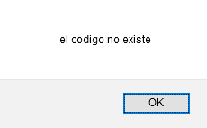 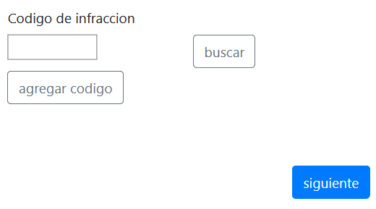 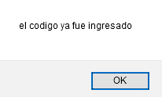
9 | Funcional | Acta / Primer Apartado | Todos los campos llenos de manera correcta, excepto por uno que queda vacío. | Llenar todos los campos de la primer pestaña de manera correcta, exceptuando por uno que queda vacío, luego apretar el botón "siguiente". Este proceso se debe ir haciendo con cada campo, intercalando cual queda vacío. | Mejora | No dejar avanzar de sección y alertar sobre los campos no llenados. | El campo de "Fecha de Alta" cuando está vacío el label en rojo que aparece tiene el texto mal. El campo de "numero de Acta" cuando está vacío el label en rojo que aparece tiene el texto que no corresponde con el nombre del campo (aparece ID en vez de número de acta). Si se puso "agregar código" y no se agrego ninguno, si bien el programa no deja avanzar a la siguiente pestaña, no alerta que ese campo está vacío.
10 | Funcional | Acta / Primer Apartado | Campos solo letras llenos con números y los campos solo números llenos con letras. | Llenar todos los campos que sean solo numéricos con letras, llenar todos los campos que sean solo letras con números.. También se debe probar si los campos que aceptan letras aceptan tildes y "ñ". También se debe probar si los campos que aceptan números y letras, realmente los aceptan. Luego apretar el botoón "siguiente". | Fallo | No dejar avanzar de sección y alertar sobre los campos llenados incorrectamente. | En el campo "numero de Acta" si se ingresan letras, el label en rojo que aparece no concuerda con el error. También sería mejor no dejar escribir letras si el campo no las recepta. Lo mismo con los campos solo numéricos, no dejar que acepte letras. El campo dirección no acepta "ñ" ni tildes.
11 | Funcional | Acta / Primer Apartado | Carga de todos los campos con caracteres invalidos | Llenar todos los campos con caracteres inválidos. Luego apretar el botón "siguiente". | OK | No dejar avanzar de sección y alertar sobre los campos llenados incorrectamente. | Se podría no dejar ingresar caracteres inválidos desde un comienzo. El label en rojo del campo de "numero de Acta" no concuerda con el error.
12 | Sobrecarga | Acta / Primer Apartado | Carga de todos los campos con sobrecarga | Llenar todos los campos bien, exceptuando uno que va a tener sobrecarga. Luego apretar el botón "siguiente". Se debe hacer esto con todos y también todos a la vez. | OK | No dejar avanzar y alertar sobre cantidad máxima y mínima de caracteres. También no dejar que se siga escribiendo al alcanzar esa cantidad. | Si bien limita los caracteres a escribir, sería bueno decir cuantos caracteres minimos y maximos puede haber.
13 | Funcional | Acta / Primer Apartado | Carga de todos los campos correctamente | Se cargan todos los campos con datos correctos. | Mejora | Avance correcto. | El campo de "dirección del hecho" no acepta "ñ" ni acentos.
14 | Funcional | Acta / Primer Apartado | Carga de una fecha alta mayor a la actual | Carga de una fecha mayor a la actual en el campo "Fecha de alta". | OK | No dejar avanzar y alertar sobre el ingreso incorrecto del dato. O directamente no dejarte elegir una fecha mayor a la actual.
15 | Funcional | Acta / Primer Apartado | Carga de una fecha alta inválida | Cargar de fecha de acta "31/02/2020" en el campo "Fecha de alta". Luego cargar "05/05/1000" | Fallo | No dejar avanzar y alertar sobre el ingreso incorrecto del dato. O directamente no dejarte elegir una fecha errónea. | Funciona con fechas que no existen como 31/02, pero no funciona con fechas menores a la de SQL (1753). Si bien no se rompe la funcionalidad, aparece un label en lenguaje técnico arriba de la pestaña que no se borra y queda fijo en todas las pestañas. Por otro lado, borra todas las personas cargadas.
16 | Funcional | Acta / Primer Apartado | Número de acta fuera del rango del inspector | Llenar el campo de número de acta con un número mayor y menor al rango del inspector. Apretar el botón siguiente. Luego hacer lo mismo pero con un número menor al rango del inspector. | OK | No dejar avanzar y alertar sobre el ingreso incorrecto de dato.
17 | Funcional | Acta / Primer Apartado | Número de acta ya existente | Llenar el campo de número de acta con un número de acta que ya exista cargado en la BD. | OK | No dejar avanzar y alertar sobre el ingreso incorrecto de dato.
18 | Funcional | Acta / Primer Apartado | Elegir dos o más infracciones. | Se debe elegir dos o más infracciones en una misma acta y luego enviar el formulario. | OK | Avance correcto y guardado correcto.
19 | Funcional | Acta / Primer Apartado | Elegir dos veces la misma infracción | Se debe elegir dos veces la misma infracción y luego apretar el botón "siguiente". | OK | No dejar avanzar y/o alertar sobre la imposibilidad de cargar dos veces la misma infracción. | Cuando desaparece el código escrito (ya que es igual a uno ya agregado) la alerta salta bien, pero también aparece de manera automática la alerta de que se deben llenar todos los códigos primero antes de agregar otro.
20 | Funcional | Acta / Primer Apartado | Tener TODOS los campos vacíos y/o caracteres inválidos y/o tipos de datos erroneos | Dejar vacíos todos los campos y/o llenar con caracteres inválidos y/o tipos de datos erroneos (ejemplo, campo solo números cargado con letras). Luego estar parado sobre un campo y apretar la tecla enter. | Mejora | No dejar avanzar y/o que no ocurra nada. | Si bien no deja avanzar, aparecen los labels en rojo de cada campo arriba del apartado y aunque se llenen y/o modifiquen los campos no se borran de arriba (quedan fijos en todas las pestañas).
21 | Funcional | Acta / Primer Apartado | Tener TODOS los campos vacío | Pararse sobre el primer campo (Fecha de alta) e ir apretando la tecla tabulador hasta llegar al botón "siguiente". | OK | Avanzar de arriba a abajo y luego de completar la columna, avanzar de derecha a izquierda y nuevamente de arriba a abajo.
22 | Interfaz (Responsive) | Acta / Primer Apartado |  | Poner el navegador en modo celular con resolución de 360x740 (Galaxy S9) | Fallo | Se debe adaptar correctamente a esta resolución, sin perder el estilo ni las funcionalidades. | No se entiende para que es el "siguiente" sin color. Deja apretar el "siguiente" aunque el campo de "Codigo de infraccion" esté vacío (aunque se valida al enviar el formulario). El input de código de infracción se ve muy chico. | 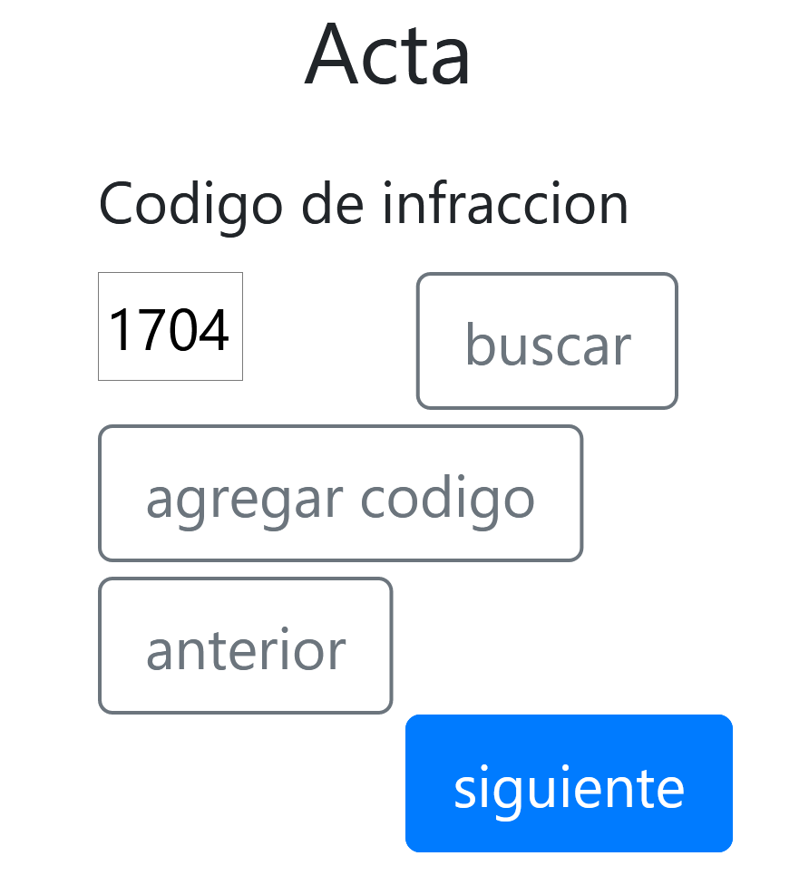
23 | Interfaz (Responsive) | Acta / Primer Apartado |  | Poner el navegador con la resolución estándar 1024x768 | Fallo | Se debe adaptar correctamente a esta resolución, sin perder el estilo ni las funcionalidades. | No se entiende para que es el "siguiente" sin color. Deja apretar el "siguiente" aunque el campo de "Codigo de infraccion" esté vacío (aunque se valida al enviar el formulario).
24 | Funcional | Acta / Primer Apartado / Ayuda códigos de infracción | Filas visualizadas | Dentro del modal, elegir una fila y apretar el botón "usar". | OK | Se debe cerrar el modal automáticamente y cargarse en el campo código de infracción correctamente el código elegido.
25 | Funcional | Acta / Primer Apartado / Ayuda códigos de infracción | Concepto para búsqueda cargado | Búsqueda por CON-CONTIENE, en mayúsculas y minúsculas. | OK | Búsqueda filtrando correctamente.
26 | Funcional | Acta / Primer Apartado / Ayuda códigos de infracción | Filas visualizadas | Ordenamiento de cada columnas de manera descendente y ascendente, para esto hay que clickear en las columnas. | Mejora | Búsqueda ordenando correctamente. | Si bien ordena correctamente, el tipo de mouse debería cambiar al pasar sobre las columnas y debería haber algún aviso de que se puede ordenar las columnas
27 | Sobrecarga | Acta / Primer Apartado / Ayuda códigos de infracción | Carga de campo de búsqueda sobrecargado | Llenar el campo de la búsqueda con sobrecarga. | Fallo | Evitar la sobrecarga del campo
28 | Funcional | Acta / Primer Apartado / Ayuda códigos de infracción | Carga del campo de búsqueda con caracteres invalidos | Llenar el campo de la búsqueda con caracteres inválidos | Fallo | Evitar el llenado del campo con caracteres invalidos.
29 | Funcional | Acta / Primer Apartado / Ayuda códigos de infracción | Concepto para búsqueda cargado | Realizar la búsqueda. | Fallo | Búsqueda por todas las columnas. | No permite la búsqueda por ninguna otra columna que no sea la de concepto y debería permitir aunque sea buscar por código.
30 | Funcional | Acta / Primer Apartado / Ayuda códigos de infracción | Filas visualizadas |  | Fallo | Se deberían visualizar todas las columnas que tiene la tabla "INFRACCIONES" en la BD. Exceptuando el ID. | Falta la columna de estado (vigente, no vigente). También se podría agregar la columna de artículos e incisos.
31 | Interfaz | Acta / Primer Apartado / Ayuda códigos de infracción |  |  | Mejora | Todas las primeras palabras deberían empezar con mayúscula y tener acentos si corresponde, ya sea si son labels, botones, columnas de tablas o títulos en general. Los textbox deben tener el mismo tamaño. Todos los elementos deben estar alineados, respetando la grilla. | Campo de búsqueda no comienza con mayúscula, botones no comienzan con mayúscula, la columna de "Codigo" le falta el tilde, la columna que lleva el botón "usar" no aparece.
32 | Interfaz (Responsive) | Acta / Primer Apartado / Ayuda códigos de infracción |  | Poner el navegador en modo celular con resolución de 360x740 (Galaxy S9) | Fallo | Se debe adaptar correctamente a esta resolución, sin perder el estilo ni las funcionalidades. | En esta resolución no se puede ver la columna de "usar", lo cual imposibilita utilizar la ayuda. | 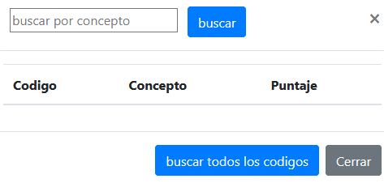 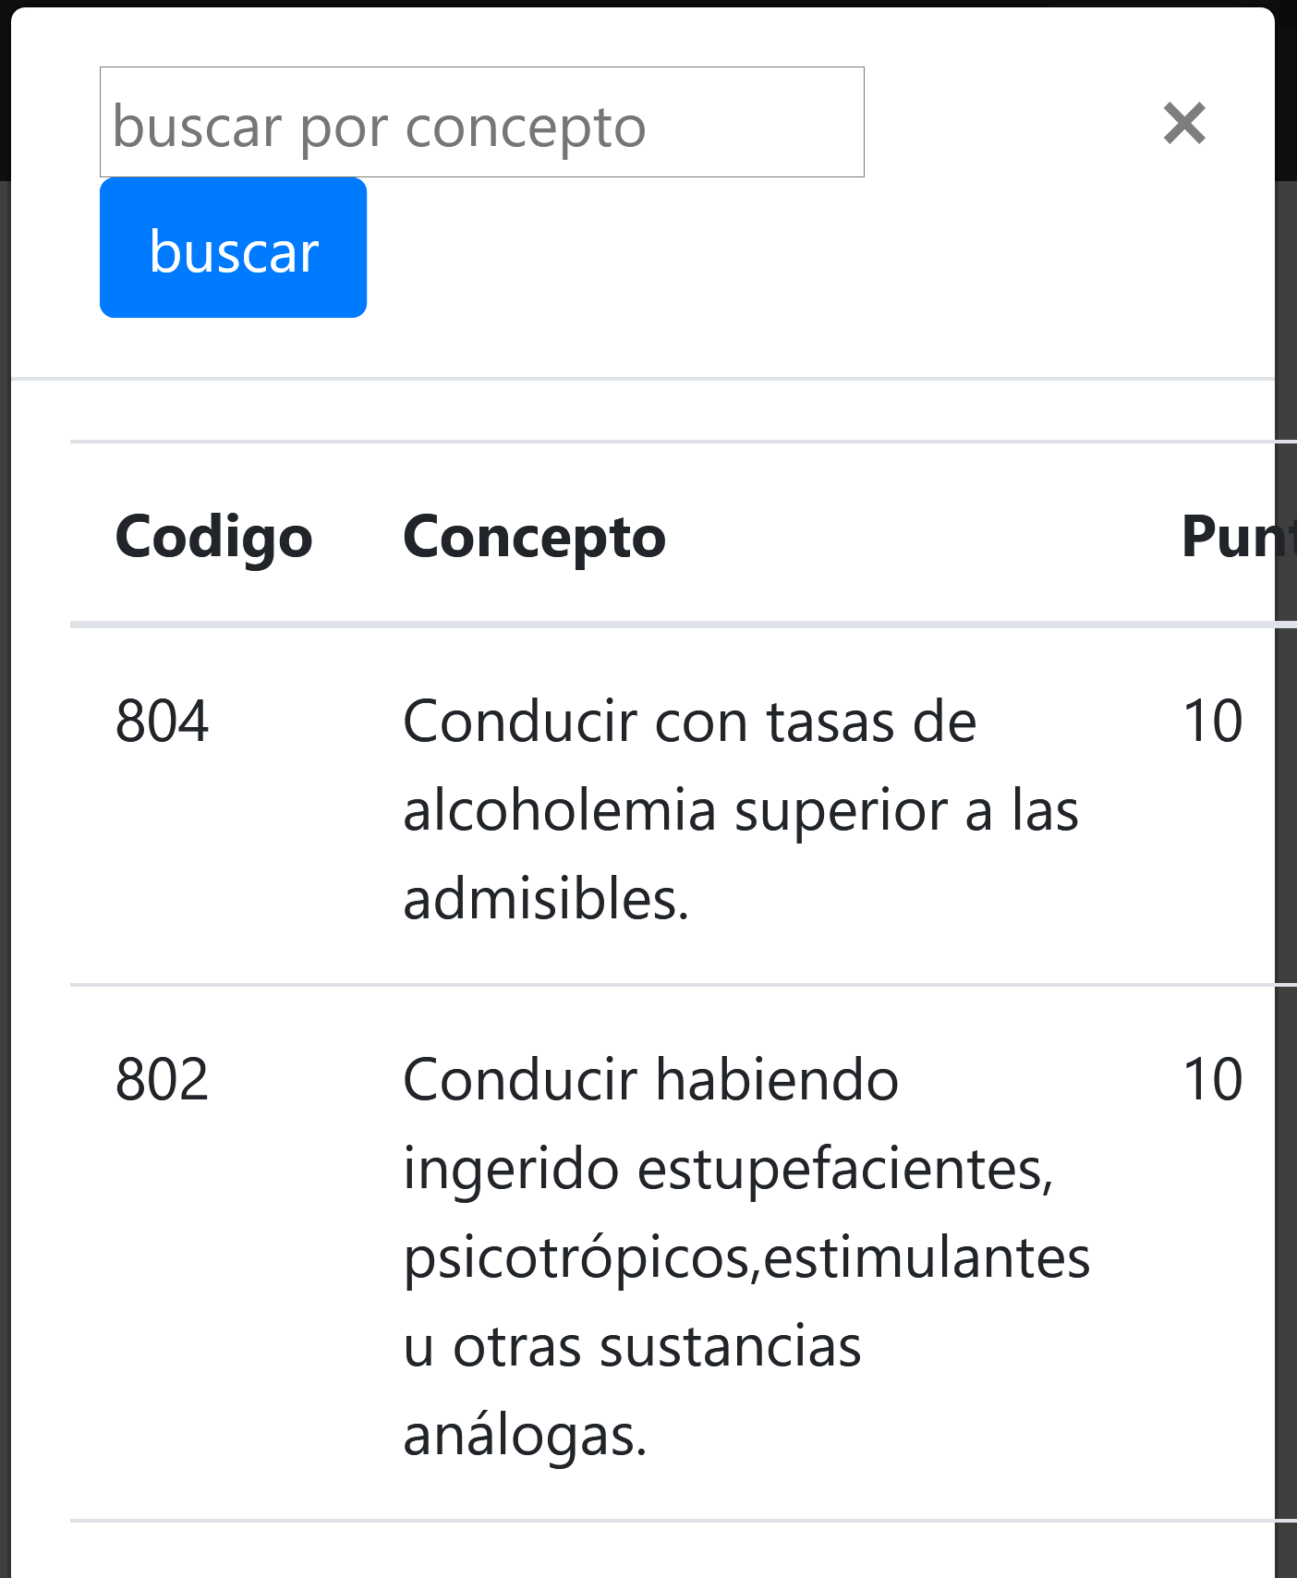
33 | Interfaz (Responsive) | Acta / Primer Apartado / Ayuda códigos de infracción |  | Poner el navegador con la resolución estándar 1024x768 | OK | Se debe adaptar correctamente a esta resolución, sin perder el estilo ni las funcionalidades.
34 | Funcional | Acta / Segundo Apartado | Todos los campos llenos de manera correcta, excepto por uno que queda vacío. | Llenar todos los campos de la segunda pestaña de manera correcta, exceptuando por uno que queda vacío, luego apretar el botón "siguiente". Este proceso se debe ir haciendo con cada campo, intercalando cual queda vacío. | Mejora | No dejar avanzar de sección y alertar sobre los campos no llenados. | El label en rojo que aparece abajo de cada campo no comienza en mayúscula ni es un mensaje personalizado. | 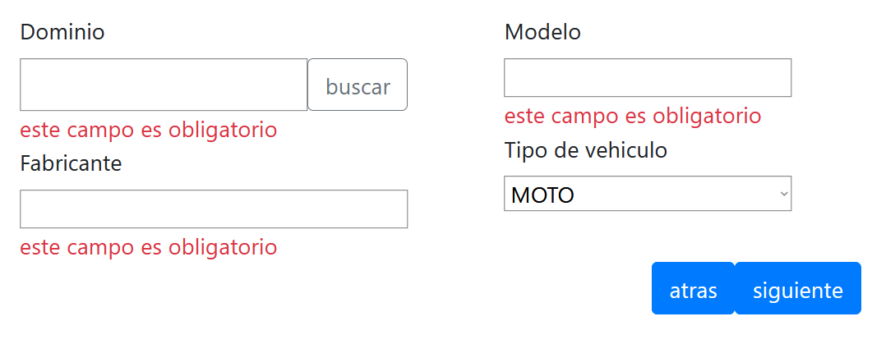
35 | Funcional | Acta / Segundo Apartado | Campos solo letras llenos con números y los campos solo números llenos con letras. | Llenar todos los campos que sean solo numéricos con letras, llenar todos los campos que sean solo letras con números. También se debe probar si los campos que aceptan letras aceptan tildes y "ñ". También se debe probar si los campos que aceptan números y letras, realmente los aceptan. Luego apretar el botoón "siguiente". | Mejora | No dejar avanzar de sección y alertar sobre los campos llenados incorrectamente. | En el campo "Dominio" el label en rojo que aparece cuando no se sigue con la mácara no empieza con mayúscula. En el campo "fabricante" cuando se ingresan números el label en rojo que aparece no señala bien el error que esta sucediendo.
36 | Funcional | Acta / Segundo Apartado | Carga de todos los campos con caracteres invalidos | Llenar todos los campos con caracteres inválidos. Luego apretar el botón "siguiente". | Mejora | No dejar avanzar de sección y alertar sobre los campos llenados incorrectamente. | Se podría no dejar ingresar caracteres inválidos desde un comienzo. El label en rojo de los campos no concuerda con el error que sucede.
37 | Funcional | Acta / Segundo Apartado | Carga de todos los campos con sobrecarga | Llenar todos los campos bien, exceptuando uno que va a tener sobrecarga. Luego apretar el botón "siguiente". Se debe hacer esto con todos y también todos a la vez. | OK | No dejar avanzar y alertar sobre cantidad máxima y mínima de caracteres. También no dejar que se siga escribiendo al alcanzar esa cantidad. | Si bien no previene escribir la cantidad de caracteres desde un comienzo, no deja avanzar y también avisa la cantidad máxima de caracteres que se pueden utilizar.
38 | Funcional | Acta / Segundo Apartado | Carga de todos los campos correctamente | Se cargan todos los campos con datos correctos. | Fallo | Avance correcto. | El campo modelo deja ingresar solo números y no deja ingresar letras + números (o solo números), no dejando avanzar de sección. El label en rojo que aparece abajo tampoco indica bien el error que esta sucediendo. Por otro lado, tampoco acepta espacios, apareciendo el mismo error que se muestra en la imagen adjuntada.
39 | Funcional | Acta / Segundo Apartado | Tener TODOS los campos vacíos y/o caracteres inválidos y/o tipos de datos erroneos | Dejar vacíos todos los campos y/o llenar con caracteres inválidos y/o tipos de datos erroneos (ejemplo, campo solo números cargado con letras). Luego estar parado sobre un campo y apretar la tecla enter. | Mejora | No dejar avanzar y/o que no ocurra nada. | Si bien no deja avanzar, aparecen los labels en rojo de cada campo arriba del apartado y aunque se llenen y/o modifiquen los campos no se borran de arriba (quedan fijos en todas las pestañas). | 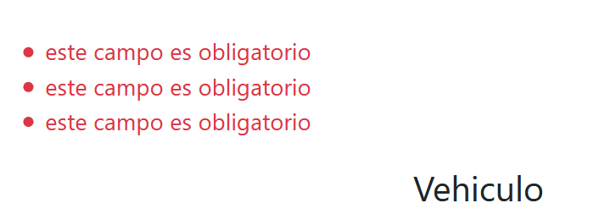
40 | Funcional | Acta / Segundo Apartado | Tener TODOS los campos vacío | Pararse sobre el primer campo (Dominio) e ir apretando la tecla tabulador hasta llegar al botón "siguiente". | OK | Avanzar de arriba a abajo y luego de completar la columna, avanzar de derecha a izquierda y nuevamente de arriba a abajo.
41 | Funcional | Acta / Segundo Apartado | Tener un dominio ya cargado en BD | Llenar un acta cuyo dominio, fabricante, modelo y tipo de vehículo sea igual a la de un automotor existente en la BD. Enviar el acta. | Fallo | No debe dejar ingresar un vehículo que ya existe en la BD, alartando al usuario y no dejando avanzar de sección. Si esto no sucede, que automaticamente, al pasar a la sección de personas, que se muestren los titulares. Por otro lado, si nada de lo dicho anteriormente se cumple, en la tabla "VEHICULOS" no se debe repetir el dominio cargado. | Deja ingresar el vehículo aunque ya exista, sin traer a las personas titulares del vehículo automaticamente. Por otro lado, el vehículo no se repite en la BD lo cual está bien.
42 | Funcional | Acta / Segundo Apartado | Tener dos dominios ya cargados en BD | Traer por ayuda un automotor, dirigirse a la pestaña de personas y controlar los titulares que trae. Volver a la pestaña de vehículos y traer otro automotor por ayuda. Dirigirse a la pestaña de personas y corroborar los titulares que trae. Repetir este proceso 2 veces. | OK | Los titulares traídos con el primer automotor sean los correspondientes. Luego, al cambiar de automotor, se debe verificar que los titulares traídos con el primer automotor se borren y traiga los titulares del automotor correspondiente.
43 | Funcional | Acta / Segundo Apartado | Tener un dominio ya cargado en BD | Traer por ayuda un automotor, dirigirse a la pestaña de personas y controlar los titulares que trae. Volver a la pestaña de vehículos y cambiar de número de dominio a mano. | Fallo | Los titulares traídos con el primer automotor sean los correspondientes. Luego, al cambiar el número de dominio a mano, los titulares que se trajo por pantalla deberían borrarse. | Los titulares que trae el primer automotor no se eliminan cuando se cambia de número de dominio. Tampoco deja eliminarlos a mano, teniendo que volver a empezar a hacer la carga de acta desde 0.
44 | Funcional | Acta / Segundo Apartado | Tener un dominio disponible en BD | Cargar un automotor nuevo. | OK | El nuevo automotor se debe guardar correctamente en BD.
45 | Funcional | Acta / Segundo Apartado | Tener un dominio ya cargado en BD | Traer por ayuda un automotor, modificar su información (menos el dominio). Enviar el formulario. | Fallo | Se debe actualizar las modificaciones hechas en el automotor correspondiente. | Si bien permite la modificación en el formulario, en base de datos no se actualiza la información.
46 | Funcional | Acta / Segundo Apartado | Tener un dominio ya cargado en BD | Traer por ayuda un automotor, dirigirse a la pestaña de personas y agregar una persona más con la responsabilidad de titular. Guardar el acta. | OK | Se debe actualizar las personas titulares de dicho automotor en la BD.
47 | Interfaz | Acta / Segundo Apartado |  |  | Fallo | Todas las primeras palabras deberían empezar con mayúscula y tener acentos si corresponde, ya sea si son labels, botones, columnas de tablas o títulos en general. Los textbox deben tener el mismo tamaño. Todos los elementos deben estar alineados, respetando la grilla. | El botón "atras" y "siguiente" no comienzan con mayúscula. Tambien falta el tilde de "atrás". El botón "buscar" de la ayuda no comienza con mayuscula. El campo "Tipo de vehiculo" no tiene el tilde. El nombre de la pestaña "Vehiculo" no tiene tilde.
48 | Interfaz (Responsive) | Acta / Segundo Apartado |  | Poner el navegador en modo celular con resolución de 360x740 (Galaxy S9) | Fallo | Se debe adaptar correctamente a esta resolución, sin perder el estilo ni las funcionalidades. | No se entiende para que es el "siguiente" sin color. Deja apretar el "siguiente" aunque los campos de "Modelo" y "Tipo de vehiculo" estén vacío (aunque se valida al enviar el formulario). | 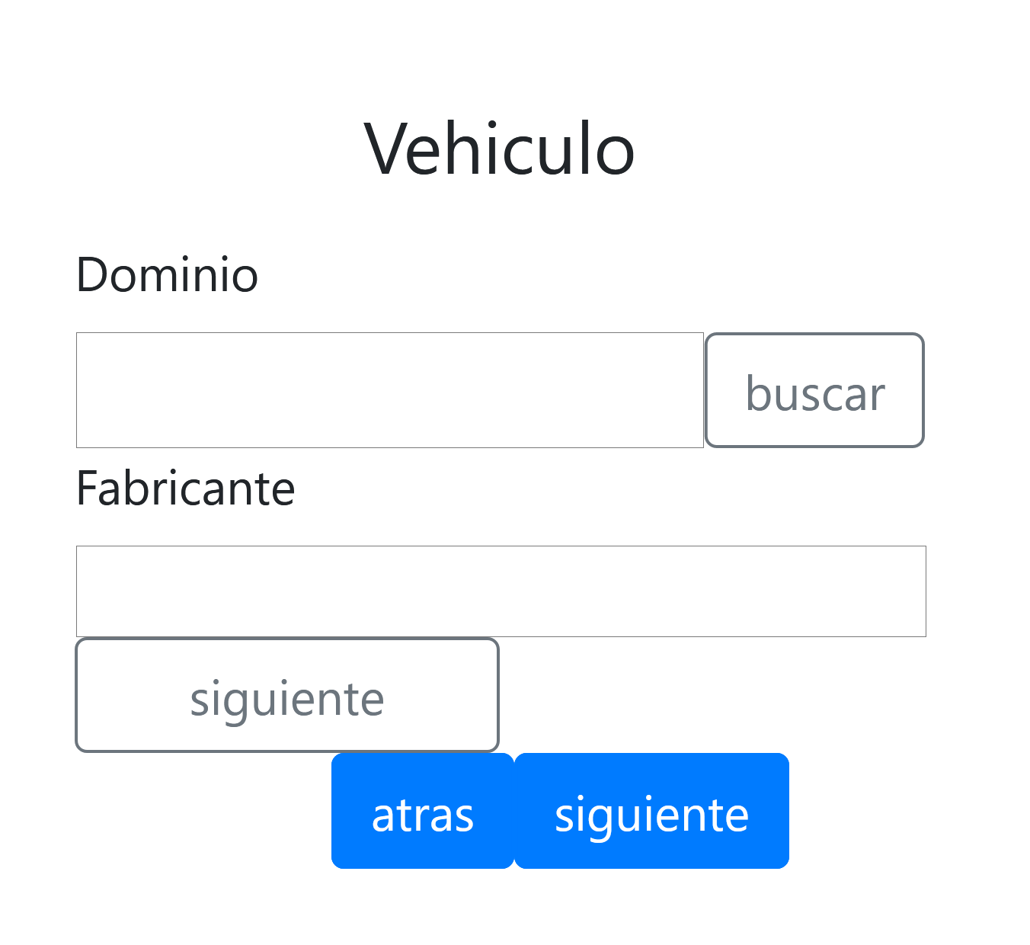 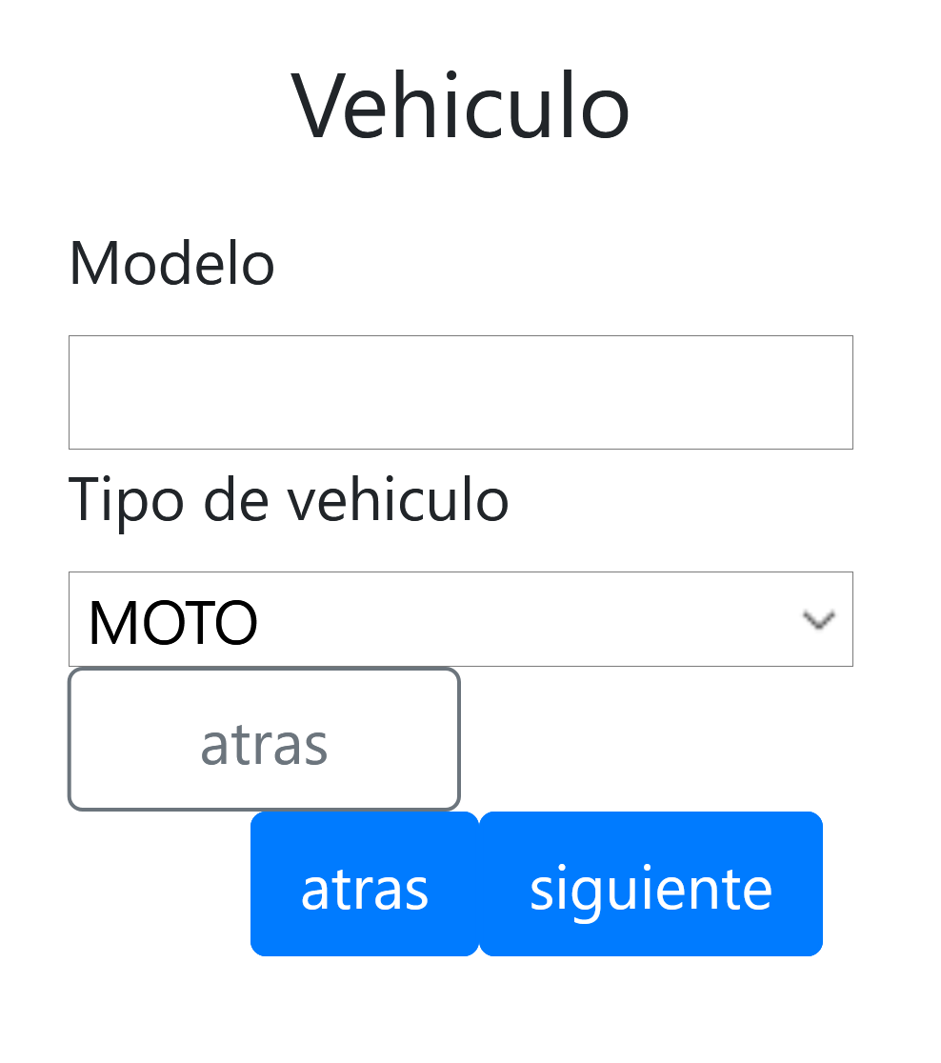
49 | Interfaz (Responsive) | Acta / Segundo Apartado |  | Poner el navegador con la resolución estándar 1024x768 | OK | Se debe adaptar correctamente a esta resolución, sin perder el estilo ni las funcionalidades. | No se entiende para que es el "siguiente" sin color. Deja apretar el "siguiente" aunque los campos de "Modelo" y "Tipo de vehiculo" estén vacío (aunque se valida al enviar el formulario).
50 | Funcional | Acta / Segundo Apartado/ Ayuda del vehículo | Filas visualizadas | Dentro del modal, elegir una fila y apretar el botón "insertar". Repetir el proceso 2 veces. | OK | Se debe cerrar el modal automáticamente y cargarse en todos los campos los datos del automotor elegido.
51 | Funcional | Acta / Segundo Apartado/ Ayuda del vehículo | Concepto para búsqueda cargado | Búsqueda por CON-CONTIENE, en mayúsculas y minúsculas. | OK | Búsqueda filtrando correctamente.
52 | Funcional | Acta / Segundo Apartado/ Ayuda del vehículo | Filas visualizadas | Ordenamiento de cada columnas de manera descendente y ascendente, para esto hay que clickear en las columnas. | Mejora | Búsqueda ordenando correctamente. | Si bien ordena correctamente, el tipo de mouse debería cambiar al pasar sobre las columnas y debería haber algún aviso de que se puede ordenar las columnas
53 | Sobrecarga | Acta / Segundo Apartado/ Ayuda del vehículo | Carga de campo de búsqueda sobrecargado | Llenar el campo de la búsqueda con sobrecarga. | Fallo | Evitar la sobrecarga del campo
54 | Funcional | Acta / Segundo Apartado/ Ayuda del vehículo | Carga del campo de búsqueda con caracteres invalidos | Llenar el campo de la búsqueda con caracteres inválidos | Fallo | Evitar el llenado del campo con caracteres invalidos.
55 | Funcional | Acta / Segundo Apartado/ Ayuda del vehículo | Concepto para búsqueda cargado | Realizar la búsqueda. | Fallo | Búsqueda por todas las columnas. | No permite la búsqueda por ninguna otra columna que no sea la de dominio.
56 | Funcional | Acta / Segundo Apartado/ Ayuda del vehículo | Filas visualizadas |  | OK | Se deberían visualizar todas las columnas que tiene la tabla "VEHICULOS" en la BD.
57 | Interfaz | Acta / Segundo Apartado/ Ayuda del vehículo |  |  | Fallo | Todas las primeras palabras deberían empezar con mayúscula y tener acentos si corresponde, ya sea si son labels, botones, columnas de tablas o títulos en general. Los textbox deben tener el mismo tamaño. Todos los elementos deben estar alineados, respetando la grilla. | Campo de búsqueda no comienza con mayúscula, botón de buscar todos los vehículos no comienza con mayúscula. El campo de "buscar por matricula" no corresponde al apartado, debería ser "buscar por dominio". Dependiendo del tipo de vehículo elegido, se desfaza la columna del botón "insertar". El botón "insertar" no tiene concordancia con el botón "usar" del primer modal, deberían llamarse igual. | 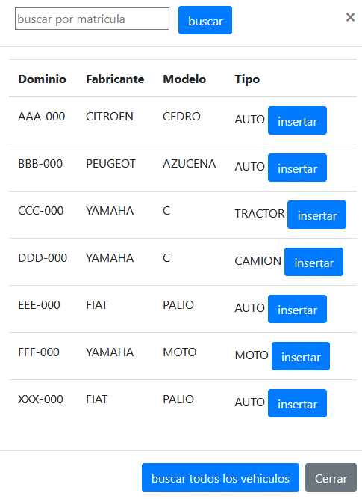
58 | Interfaz (Responsive) | Acta / Segundo Apartado/ Ayuda del vehículo |  | Poner el navegador en modo celular con resolución de 360x740 (Galaxy S9) | Fallo | Se debe adaptar correctamente a esta resolución, sin perder el estilo ni las funcionalidades. | En esta resolución no se puede ver del todo la columna de "insertar". | 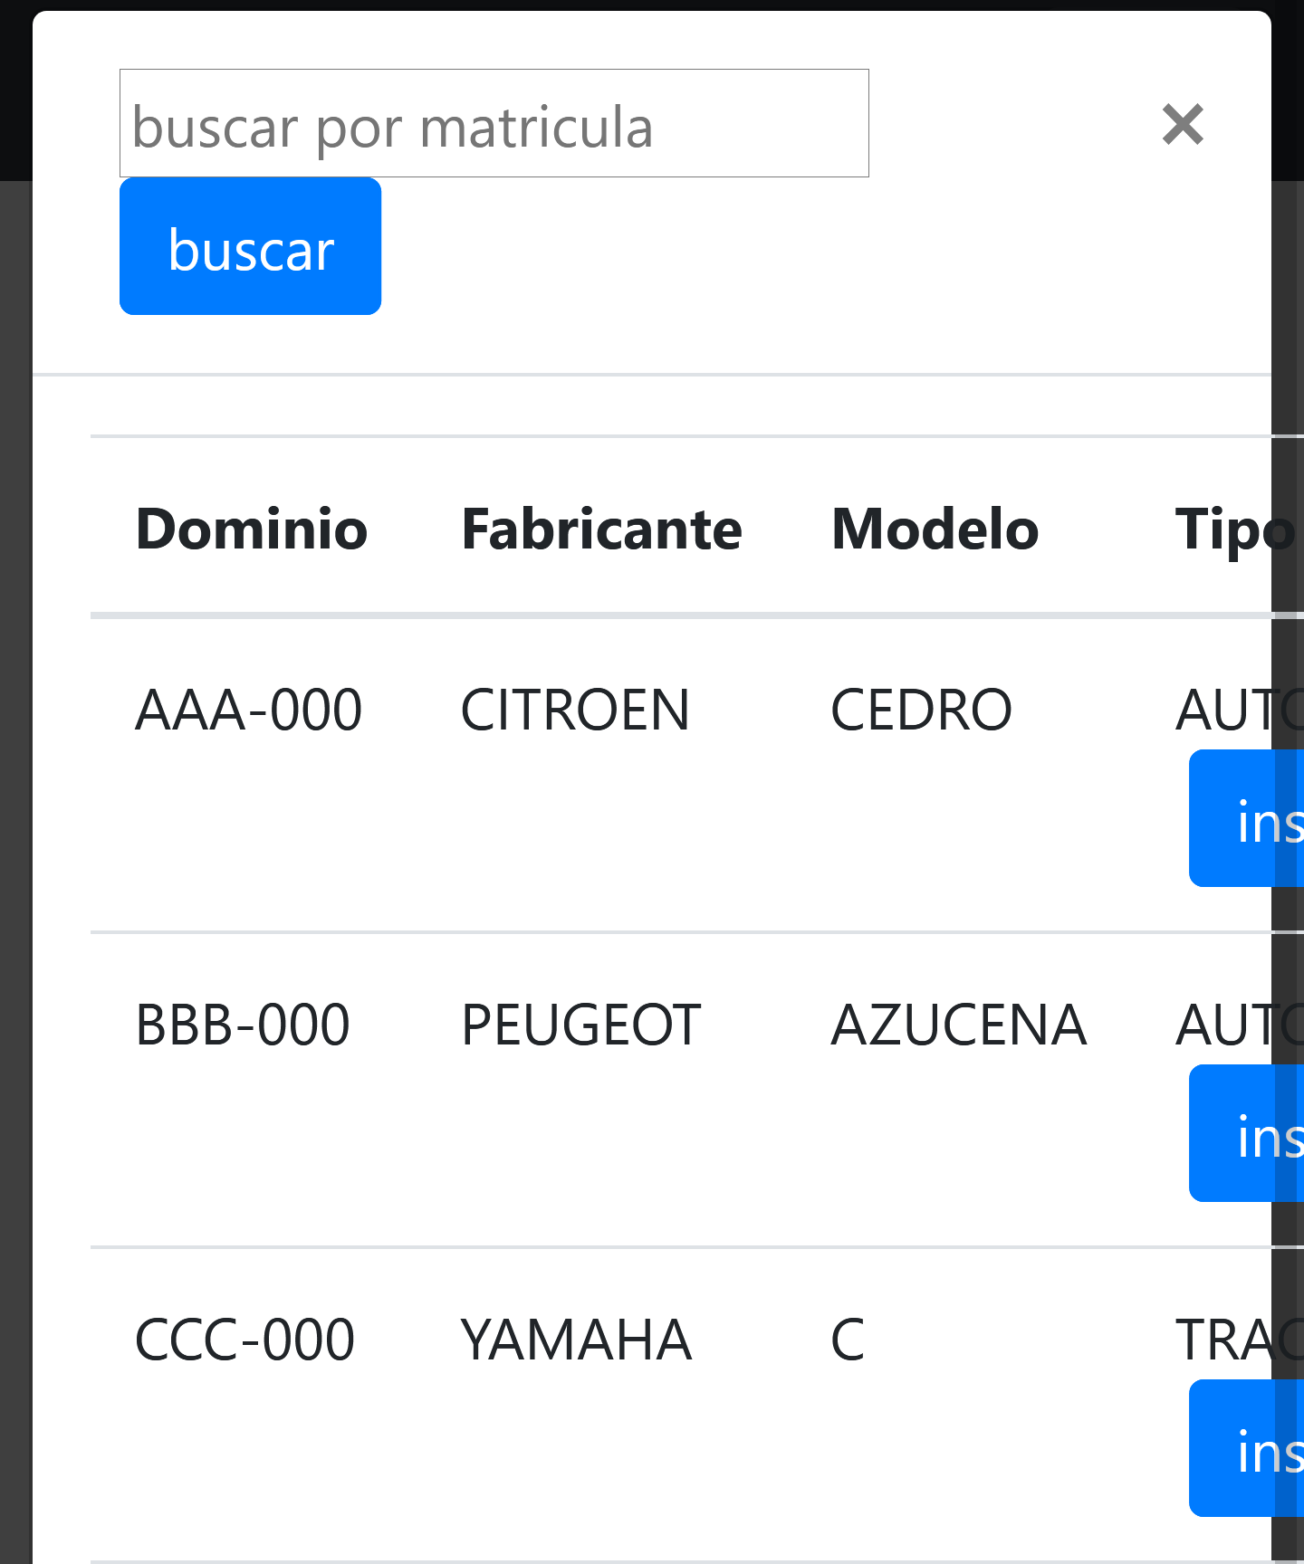
59 | Interfaz (Responsive) | Acta / Segundo Apartado/ Ayuda del vehículo |  | Poner el navegador con la resolución estándar 1024x768 | OK | Se debe adaptar correctamente a esta resolución, sin perder el estilo ni las funcionalidades.
60 | Funcional | Acta / Tercer Apartado / Modal Agregar Persona Nueva | Todos los campos llenos de manera correcta, excepto por uno que queda vacío. | Llenar todos los campos de la tercera pestaña de manera correcta, exceptuando por uno que queda vacío, luego apretar el botón "siguiente". Este proceso se debe ir haciendo con cada campo, intercalando cual queda vacío. | OK | No debe dejar agregar a la persona a la tabla de personas y alertar sobre los campos vacíos. | Si bien no deja agregar la persona si hay campos vacíos, sale un cartel general que hay campos vacíos sin especificar cuales. También si se entra a un campo y se sale sin llenarlo no alerta que es obligatorio.
61 | Funcional | Acta / Tercer Apartado / Modal Agregar Persona Nueva | Campos solo letras llenos con números y los campos solo números llenos con letras. | Llenar todos los campos que sean solo numéricos con letras, llenar todos los campos que sean solo letras con números. También se debe probar si los campos que aceptan letras aceptan tildes y "ñ". También se debe probar si los campos que aceptan números y letras, realmente los aceptan. Luego apretar el botoón "agregar". | Fallo | No debe dejar agregar a la persona a la tabla de personas y alertar sobre los campos llenados incorrectamente. | Todos los campos dejan ingresar el datos no válidos (pero alerta y no deja agregar a la persona), sin embargo si se intenta enviar el formulario, la alerta que aparece es "por favor llene todos los campos" y teniendo en cuenta que los campos no se borrar automaticamente cuando están mal, la alerta es confusa. El label en rojo que aparecen en el campo "Nombre" y el campo "Apellido" no coincide con lo que hace el usuario (ingresar números). El label en rojo que aparece para el campo "nro_licencia", "nro_documento" y "cpa" son diferentes cuando el error es el mismo, no teniendo concordancia entre ellos. El label en rojo que aparece con el campo "cpa" desconfigura la grilla de la tabla. En "Nombre", "Apellido", "Domicilio", "Provincia" y "Localidad" no se puede ingresar "ñ" o tilde. | 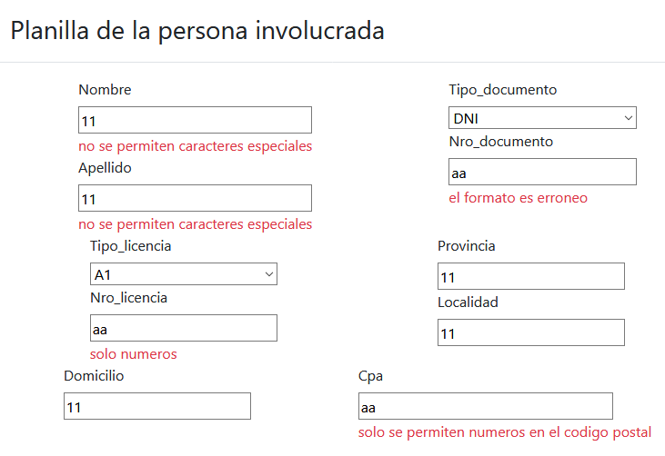
62 | Funcional | Acta / Tercer Apartado / Modal Agregar Persona Nueva | Carga de todos los campos con caracteres invalidos | Llenar todos los campos con caracteres inválidos. Luego apretar el botón "agregar". | OK | No debe dejar agregar a la persona a la tabla de personas y alertar sobre los campos llenados incorrectamente. | Si bien no deja agregar la persona si hay campos con caracteres no válidos, cuando se intenta enviar el formulario, la alerta que aparece es "por favor llene todos los campos" y teniendo en cuenta que los campos no se borrar automaticamente cuando están mal, la alerta es confusa. El label en rojo que aparece para el campo "nro_licencia", "nro_documento" y "cpa" son diferentes al resto de los labels. El label en rojo que aparece con el campo "cpa" desconfigura la grilla de la tabla. | 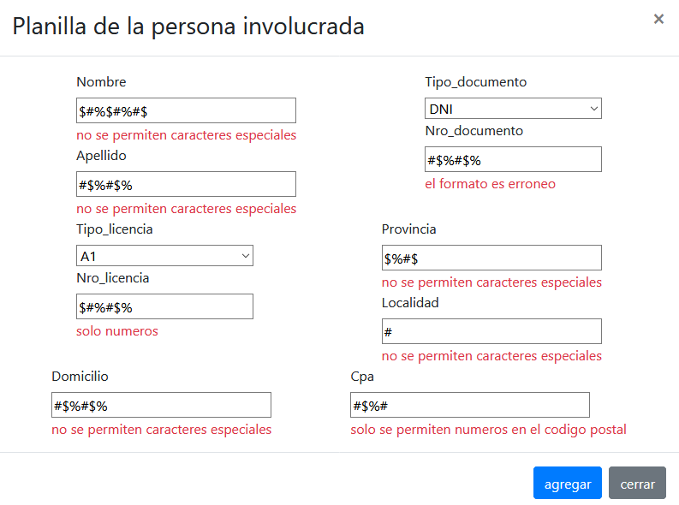
63 | Funcional | Acta / Tercer Apartado / Modal Agregar Persona Nueva | Carga de todos los campos con sobrecarga | Llenar todos los campos bien, exceptuando uno que va a tener sobrecarga. Luego apretar el botón "agregar". Se debe hacer esto con todos y también todos a la vez. | OK | No dejar agregar a la persona y alertar sobre cantidad máxima y mínima de caracteres. También no dejar que se siga escribiendo al alcanzar esa cantidad. | Si bien limita los caracteres a escribir, sería bueno decir cuantos caracteres minimos y maximos puede haber. Por otro lado, el label en rojo del campo "Nro_licencia" no corresponde con el error que está sucediendo. También la cantidad limite de caracteres de "Nombre" y "Apellido" son muy pocos (el campo deja escribir un máximo de 10 caracteres en ambos casos).
64 | Funcional | Acta / Tercer Apartado / Modal Agregar Persona Nueva | Carga de todos los campos correctamente | Se cargan todos los campos con datos correctos. | Mejora | Se debe agregar la persona en la lista con los datos estipulados en la carga. | Los campos nombre, apellido, domicilio, provincia, localidad no aceptan que se ingrese "ñ" ni acentos. Si se pone como tipo_lcencia "No tiene" y se quiere agregar la persona, entonces salta el cartel de que no puede haber campos vacíos. La mascara de CUIL no funciona y tampoco verifica la cantidad de caracteres a ingresar, tampoco se puede ingresar un CUIL pues la cantidad máxima de caracteres es menor a la de un CUIL. En "Nro_Licencia" si se pone de 1 a 7 números aparece un label en rojo "solo números" cuando no debería aparecer ese error, sino que se debería alertar que son pocos caracteres para ese campo. También si no tiene licencia se debería deshabilitar este campo. | 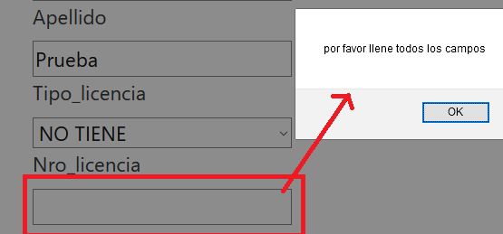 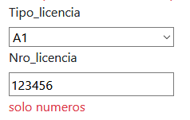
65 | Funcional | Acta / Tercer Apartado / Modal Agregar Persona Nueva | Tener TODOS los campos vacíos y/o caracteres inválidos y/o tipos de datos erroneos | Dejar vacíos todos los campos y/o llenar con caracteres inválidos y/o tipos de datos erroneos (ejemplo, campo solo números cargado con letras). Luego estar parado sobre un campo y apretar la tecla enter. | Fallo | No dejar agregar la persona en la lista y/o que no ocurra nada. |  | 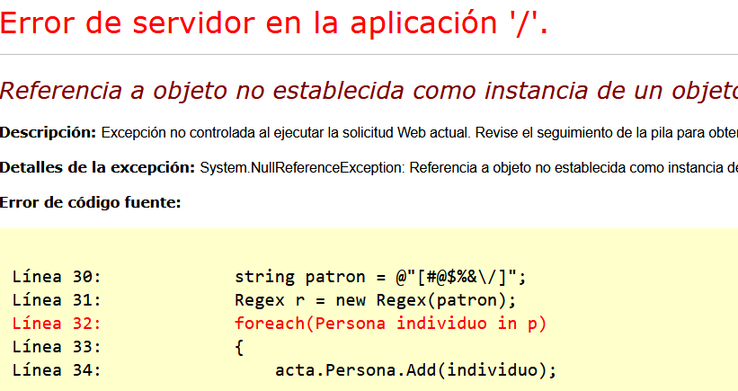
66 | Funcional | Acta / Tercer Apartado / Modal Agregar Persona Nueva | Tener TODOS los campos vacíos | Pararse sobre el primer campo (Nombre) e ir apretando la tecla tabulador hasta llegar al botón "cerrar". | Fallo | Avanzar de arriba a abajo y luego de completar la columna, avanzar de derecha a izquierda y nuevamente de arriba a abajo. | Avance incorrecto.
67 | Funcional | Acta / Tercer Apartado / Modal Agregar Persona Nueva | Tener un dominio ya cargado en BD | Llenar un acta cuyo dominio, fabricante, modelo y tipo de vehículo sea igual a la de un automotor existente en la BD. Enviar el acta. | Fallo | No debe dejar ingresar un vehículo que ya existe en la BD, alartando al usuario y no dejando avanzar de sección. Si esto no sucede, que automaticamente, al pasar a la sección de personas, que se muestren los titulares. Por otro lado, si nada de lo dicho anteriormente se cumple, en la tabla "VEHICULOS" no se debe repetir el dominio cargado.
68 | Funcional | Acta / Tercer Apartado / Modal Agregar Persona Nueva | Elegir como tipo de documento "CUIL" | Una vez elegido el tipo de documento "CUIL" escribir en el campo del número de documento "20-39620502-1". Cambiar de tipo de documento a "DNI". | Fallo | A medida que se escribe debe aparecer una máscara de ayuda. Cuando se cambia a otro tipo de documento el campo escrito debe borrarse. | No funciona la máscara, tampoco tiene la cantidad de caracteres como para escribir un CUIL (sin contar los "-").
69 | Interfaz | Acta / Tercer Apartado / Modal Agregar Persona Nueva |  |  | Fallo | Todas las primeras palabras deberían empezar con mayúscula y tener acentos si corresponde, ya sea si son labels, botones, columnas de tablas o títulos en general. Los textbox deben tener el mismo tamaño. Todos los elementos deben estar alineados, respetando la grilla. | El botón "agregar" y "cerrar" no comienzan con mayúscula.El campo "Tipo_documento", "Nro_documento", "Tipo_licencia", "Nro_licencia" tienen los nombres mal. Los labels de error todos comienzan con minuscula, faltan tildes, al igual que la alerta de que hay campos que estan vacíos. El botón guardar cuando se ingresa a esta pestaña a través de editar, no comienza con mayuscula. | 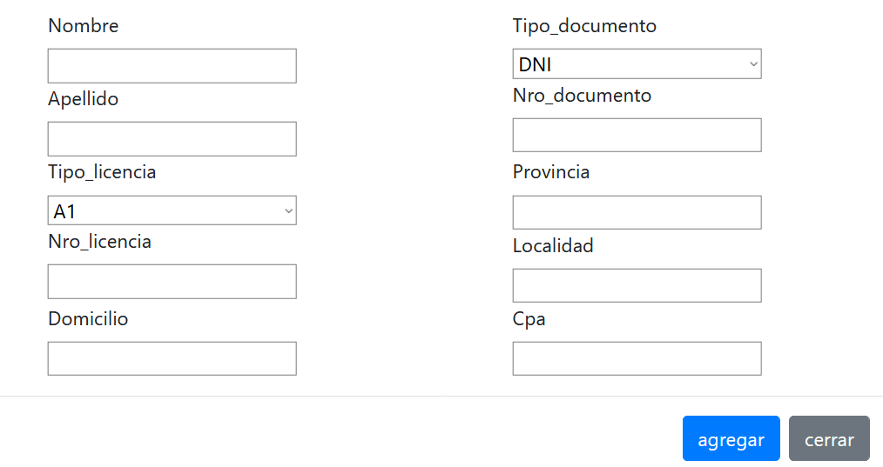 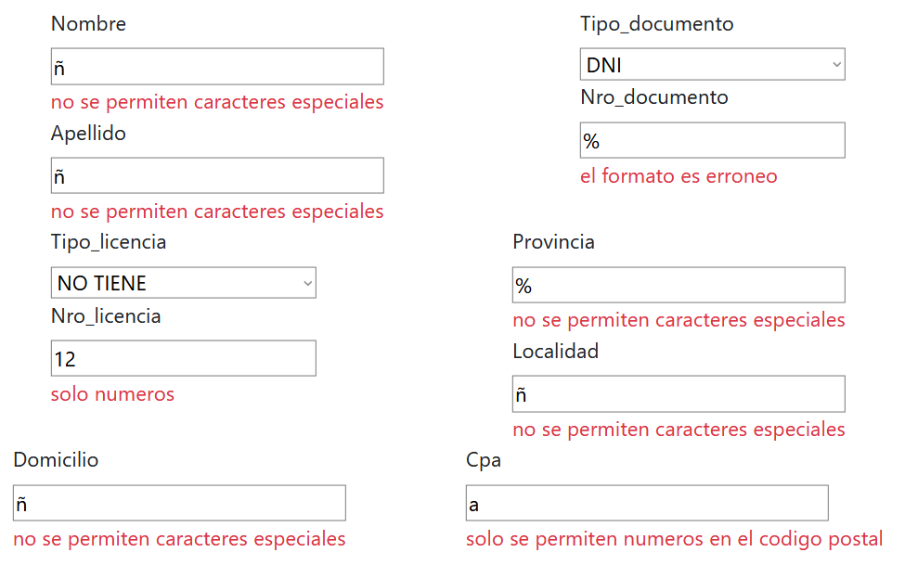 | 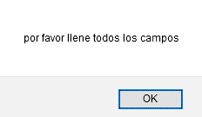
70 | Interfaz (Responsive) | Acta / Tercer Apartado / Modal Agregar Persona Nueva |  | Poner el navegador en modo celular con resolución de 360x740 (Galaxy S9) | Fallo | Se debe adaptar correctamente a esta resolución, sin perder el estilo ni las funcionalidades. | No se ven los labels, tampoco lo que se escribe en los campos de texto o lo que se elige en los combobox. También aparece la barra de navegación de la tabla atrás del modal. | 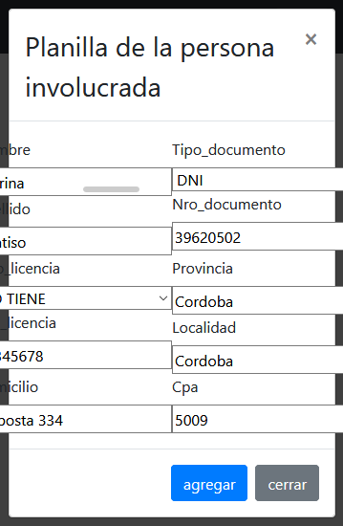
71 | Interfaz (Responsive) | Acta / Tercer Apartado / Modal Agregar Persona Nueva |  | Poner el navegador con la resolución estándar 1024x768 | OK | Se debe adaptar correctamente a esta resolución, sin perder el estilo ni las funcionalidades.
72 | Funcional | Acta / Tercer Apartado | Tener una persona cargada en la tabla | Tener una persona ya cargada y presionar editar. | OK | Edición realizada con éxito, tanto por pantalla como por BD (con esto me refiero a que no sea solo una edición por pantalla, sino que la edición también suceda en la BD).
73 | Funcional | Acta / Tercer Apartado | Tener una persona cargada en la tabla | Tener una persona ya cargada y eliminarla. | OK | Eliminación realizada con éxito tanto por pantalla como por BD (con esto me refiero, a que si era una persona agregada a mano, por ejemplo, y la borro de la pantalla, no siga apareciendo cuando se haga el guardado en la BD).
74 | Funcional | Acta / Tercer Apartado | Tener una o más de una persona (diferentes) cargadas en la tabla. | Tener solo una o más persona/s cargada/s y no adjudicarle/s ninguna responsabilidad y apretar el botón enviar. | Fallo | No realizar el guardado del acta y alertar al usuario que se necesita al menos un titular y un infractor para guardar el acta. | Si bien no deja realizar el guardado del acta, el wizard vuelve a la primera pestaña y borra la/s persona/s que se habían cargado (no borra ninguna información ni de la pestaña 1 ni 2. solo de la 3).
75 | Funcional | Acta / Tercer Apartado | Tener una o más de una persona (diferentes) cargadas en la tabla. | Tener solo una o más persona/s cargada/s y solo adjudicarle/s una responsabilidad (alternando) y apretar el botón enviar. | Fallo | No realizar el guardado del acta y alertar al usuario que se necesita al menos un titular y un infractor para guardar el acta. | Si bien no deja realizar el guardado del acta, el wizard vuelve a la primer pestaña y borra la/s persona/s que se había cargado (no borra ninguna información ni de la pestaña 1 ni 2. solo de la 3).
76 | Funcional | Acta / Tercer Apartado | Tener dos personas diferentes cargadas en la tabla | Tener una persona cargada y adjudicarle la responsabilidad legal de infractor, cargar otra y adjudicarle la responsabilidad legal de titular y apretar el botón enviar. Probar cargando el titular a mano y probar de nuevo con el titular traido a través del vehículo. | OK | Guardado exitoso y alerta al usuario de que la carga del acta fue exitosa.
77 | Funcional | Acta / Tercer Apartado | Tener dos personas cargadas con el mismo número de documento | Tener dos personas cargadas con el mismo número de documento y adjudicarle a una la responsabilidad legal "titular" y la otra "infractor". Apretar el botón enviar. | OK | No realizar el guardado del acta y alertar al usuario que se esta cargando dos veces la misma persona. | Si bien no avisa que se cargo dos veces a la misma persona, el acta se crea correctamente y las personas no se duplican en la BD.
78 | Funcional | Acta / Tercer Apartado | Tener dos personas diferentes cargadas en la tabla | Tener una persona cargada y adjudicarle la responsabilidad legal de infractor, cargar otra y adjudicarle la responsabilidad legal de titular. Agregar una persona más y adjudicarle la responsabilidad legal de infractor. Luego probar poder cambiar de persona infractora. | Fallo | No debe dejar poder seleccionar una persona como infractora hasta que la otra deje de serlo. | Si bien la funcionalidad se comporta correctamente cuando las personas vienen a través del vehículo, cuando se agrega una nueva persona a mano se le puede adjudicar la responsabilidad legal de infractor. Por BD solo se guarda la última persona agregada como infractora. Hay personas que se guardan sin ninguna responsabilidad (por ejemplo, en el caso adjunto, la tercer persona se guarda sin responsabilidades). | 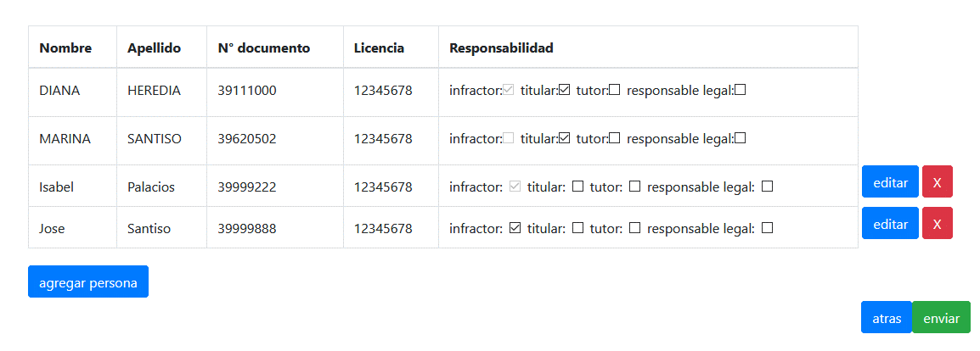
79 | Funcional | Acta / Tercer Apartado | Tener dos personas diferentes cargadas en la tabla | Adjudicarle a una persona la responsabilidad legal de titular e infractor. A la otra persona no adjudicarle ninguna responsabilidad legal. | Fallo | Alertar que hay personas sin ninguna responsabilidad legal cargada y no enviar el acta. | El acta se envia y por BD aparece sin ninguna responsabilidad legal adjudicada.
80 | Funcional | Acta / Tercer Apartado | Tener una persona cargada en la tabla | Tener una persona cargada en la tabla, adjudicarle responsabilidades, volver a la pestaña de vehículos y elegir un vehículo a través de la ayuda. Volver a la pestaña de personas. | Fallo | La persona debería quedar en la tabla y con las mismas responsabilidades que fueron seleccionadas antes de cambiar de vehículo. | La persona se borra al cambiar de vehículo a través de la ayuda.
81 | Interfaz | Acta / Tercer Apartado |  |  | Fallo | Todos los botones no comienzan con mayúscula. Las responsabilidades tampoco comienzan con mayúscula. El botón eliminar debería seguir el criterio de "editar" y estar escrito, o al reves, editar debería tener un icono o similar. Las responsabilidades legales deberian seguir un alineado. Los botones de enviar y atras estan muy juntos. El botón de agregar persona esta mas arriba que enviar y atras. Aparte esta es el unico apartado que no tiene titulo, los otros 2 sí, no hay correlación.
82 | Interfaz (Responsive) | Acta / Tercer Apartado |  | Poner el navegador en modo celular con resolución de 360x740 (Galaxy S9) | OK | Se debe adaptar correctamente a esta resolución, sin perder el estilo ni las funcionalidades.
83 | Interfaz (Responsive) | Acta / Tercer Apartado |  | Poner el navegador con la resolución estándar 1024x768 | OK | Se debe adaptar correctamente a esta resolución, sin perder el estilo ni las funcionalidades.
84 | Funcional | Acta | Estar en el apartado 1, 2 o 3 y tener todos los campos llenos y la tabla del apartado 3 con 2 personas con diferentes responsabilidades legales | Estar en el apartado 1, 2 o 3 y navegar con el botón de atrás y siguiente. | OK | La información no se debe perder al navegar con los botones de siguiente y atrás.
85 | Funcional | Acta | Estar en el apartado 2 o en el apartado 3 y no llenar ningún campo | Estar en el apartado 2 (o 3), no llenar ningun campo y volver atrás, luego apretar el botón siguiente. | OK | Campos de las pestañas anteriores mantienen los datos. | Si bien los campos de las pestañas anteriores mantienen los datos, todos los campos de la pestaña a la que se volvio aparecen con el label rojo de que no puede quedar vacio ese campo.
86 | Interfaz (Responsive) | Acta | Estar en el apartado 1, 2 o 3 y tener todos los campos llenos y la tabla del apartado 3 con 2 personas con diferentes responsabilidades legales | Estar en el apartado 1, 2 o 3 y navegar con el botón de atrás y siguiente en resolución de 360x740 (Galaxy S9) | Fallo | Campos de las pestañas anteriores mantienen los datos. | Se borra los campos de las pestañas.
87 | Interfaz (Responsive) | Acta | Estar en el apartado 1, 2 o 3 y tener todos los campos llenos y la tabla del apartado 3 con 2 personas con diferentes responsabilidades legales | Estar en el apartado 1, 2 o 3 y navegar con el botón de atrás y siguiente resolución estándar 1024x768 | Fallo | Campos de las pestañas anteriores mantienen los datos. | Se borra los campos de las pestañas. | 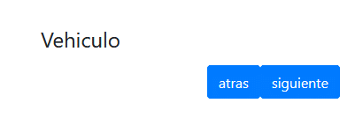
88 | Funcional | Acta | Tener toda una acta completa correctamente. | Llenar toda una acta completamente y luego apretar el botón "enviar". | OK | El formulario, aparte de enviarse y alertar el envio correcto. Debe limpiar todos los campos, posibilitando la creación de un acta nueva sin ningún problema.
89 | Funcional | Acta / Pedido del Cliente |  |  | Fallo | La funcionalidad cumplir con la solicitud/pedido del cliente y lo conversado en diferentes reuniones. | Al desarrollo le falta la ayuda de las personas para poder buscar y traerlas a través de la BD, por ahora las personas solo se pueden agregar a través de un vehículo cargado con anterioridad y con la carga de una persona nueva. Por otro lado, la selección del inspector (que es a través del login) si bien se encuentra desarrollada, no se llegó a desarrollar validaciones y testing unitario en esta funcionalidad. Como ya se mencionó en otros CP, faltan columnas de la BD en las ayudas, pero la más importante es que no está la columna "Estado" (la cual señala la vigencia de las infracciones) de la tabla "Infracciones". También falta el campo "Observaciones", el campo "hora de la infracción", tanto en BD como en frontend. La hora de carga y la fecha de carga no se cargan en la BD automáticamente. Tampoco existe un operario que lo cargue. Falta el control en la pestaña de personas que retorna todas las infracciones que existan de esa persona.

